Анкета пустая
№ | СКП (общий) наименование | Наименование ТМЦ / услуги (на русском) | Полная техническая характеристика (и комплектация) | Спецификация, марка и/или модель; Номер детали (или артикул) производителя | Краткое описание и цель использования | Фото бирки (шильдика) если применимо. Обязательно для приборов, оборудования и др.
1 | 2 | 4 | 13 | 14 | 18 | 19
 | выбрать | заполнить вручную | заполнить вручную | заполнить вручную | заполнить вручную | заполнить вручную
 | Cable track chain (flexible cable channel) | Cable track chain (flexible cable channel) S1800.391-RM-605-St-8820-FAI/MAI | Cable track chain (flexible cable channel) model-S1800 391-RM-605-St-8820 FAI/MAI (length 8820 mm) Chain pitch: 180 mm Number of links - 49 pcs. Track width - Bk: 420 mm. Traction width - Bst: 391 mm. Cavity width Bi: 358 mm | S1800 391-RM-605-St-8820 FAI/MAI | Flexible cable channels (trailing cable chains, cable tracks, energy chains, cable layers) are devices designed to protect trolley wires from damage and external influences during operation of the moving part of the equipment, since the main load during mechanical impact falls on the cable chain, and not on the wire. | 1PC

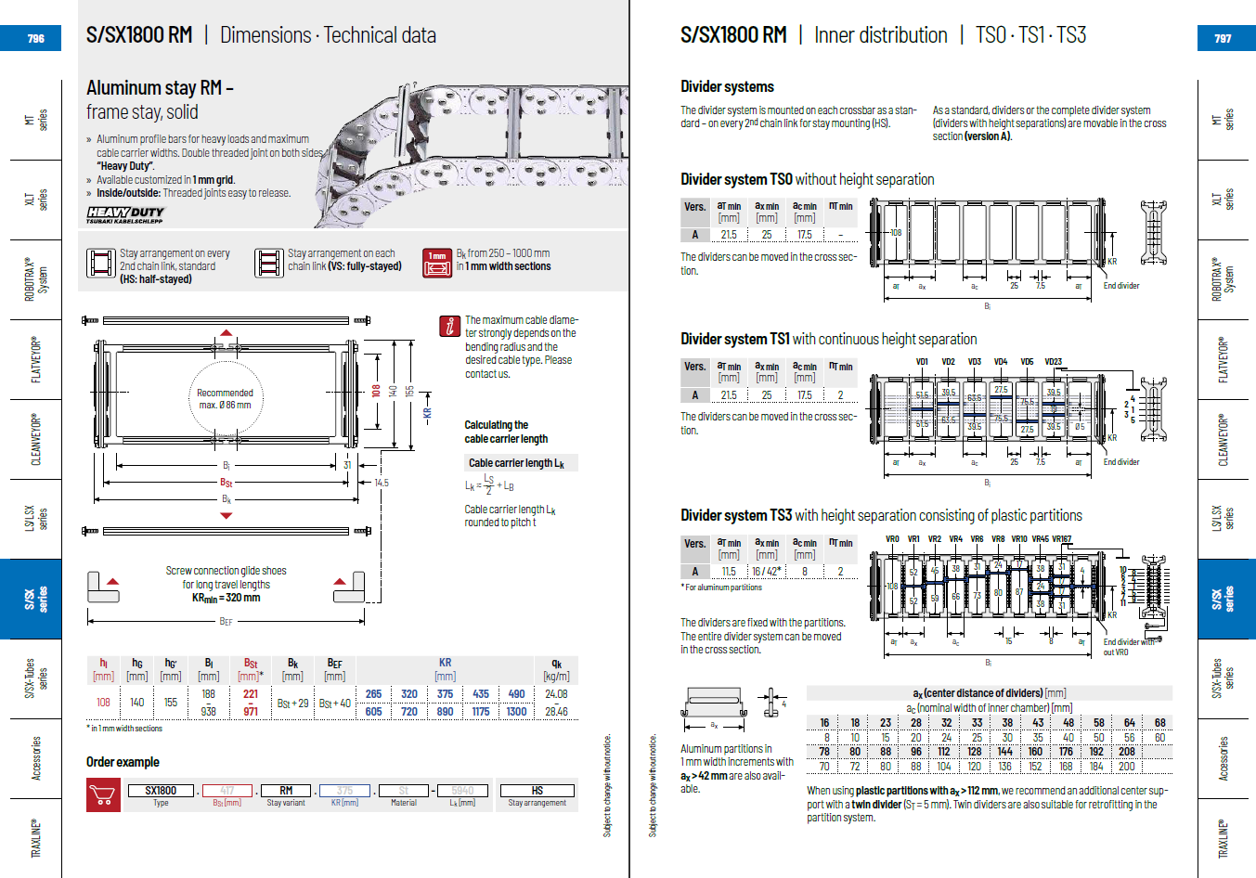

Фото
